Vybavení MŠ
Stavebnice (MŠ + ZŠ) - VYBAVENÍ
Referenční obrázek | Počet kusů | Minimální požadované vlastnosti a parametry | Cena vč. DPH | Celkem | Poznámka
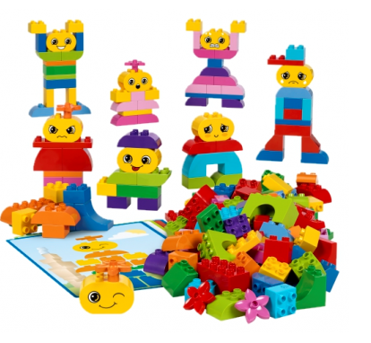 | 14 | Souprava pro zkoumání charakterových vlastností a emocí vhodná pro předškolní děti Souprava 180 plastových dílů různých tvarů a barev k modelování postav včetně dekorací tváří pro vyjádření charakteru a emocí. Součástí je osm oboustranných námětových karet s šestnácti šablonami postav. Souprava umožňuje poznání sama sebe, spolupráci, rozpoznání a pochopení emocí. Určeno pro skupinovou práci až 8 dětí. |  | 0 Kč
 | 12 | Stavebnice z masivního bukového dřeva vhodná pro děti od 5 let 450 dílků ke stavbě nejrůznějších srubů, domků, opevnění, statků. Stavebnice musí obsahovat skládací a rozkládací modely staveb, zhotovené z hlazených bukových kulatin v délkách od 28 do 250 mm, opatřených frézovanými půlkulatými zámky, které jsou navzájem kompatibilních a umožňují postavit desítky variant staveb. Okna a dveře, slepené z masivních profilů, je možné vkládat do stěn staveb. Stavebnice bude uložena v bytelné bedně vyrobené z bukového masivu a překližky. |  | 0 Kč
 | 12 | Dřevěná didaktická stavebnice Dřevěná didaktická stavebnice s vypracovanou metodikou na základě RVP PV, která zahrnuje až 24 rozebíratelných námětů, 460 dílů pro stavu města, vozidel, domů. Vhodná pro skupinu až 12 dětí. Stavebnice umožńuje rozvoj jemné motoriky, technického myšlení, fantazie, základů grafomotoriky, matematické, sociální a jazykové zručnosti a dovedností v oblasti dopravní výchovy. Obsahuje karty s oboustrannými návody. Součástí je metodika pro učitele. |  | 0 Kč
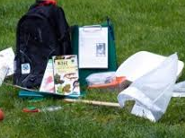 | 4 | Badatelský batůžek Univerzální batůžek pro základní průzkumy v přírodě vhodný pro všestranné zkoumání přírody a přírodnin, který umožní odlov různých drobných živočichů na suchu i ve vodě, jejich zkoumání a určování, sbírat také rostliny a různé další přírodniny, rozdělovat je do různých krabiček, pozorovat pod lupou a určovat podle klíčů. Součástí batůžku bude i návod a tipy ke správnému použití všech pomůcek. Obsahuje exhaustor pro odchyt drobných bezobratlých, planktonka, pomůcky k určování rostlin, stromů a hmyzu, misky a krabičky, pinzety, lupa . |  | 0 Kč
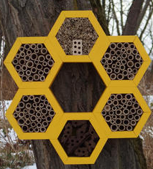 | 9 | Hmyzí hotel Hmyzí hotel vytvářející skrýš pro prospěšný hmyz na zahradě, během léta i při přezimování. Ze dřeva, ručně vyrobený, bezúdržbový. Jednoduchá montáž na strom, zeď domu či zahradního altánu. Dodávka včetně informační brožurky a návodu na použití. Rozměr: výška 45 x šířka 46 x hloubka 8 cm. |  | 0 Kč
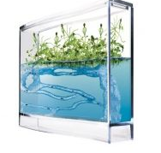 | 3 | Mravenčí akvárium s LED osvětlením Gelového akvárium určené pro sledování života mravenců, pěstování rostlin a sledování jejich nadzemní i podzemní části. Za pomocí speciálně vyvinutého průhledného gelu, který je umělou náhradou půdy, lze sledovat život mravenčí kolonie. Obsah sady: průhledné akvárium s víkem s rozměrem 25 x 5 x 20 cm, vícebarevné LED osvětlení zabudované v podstavci, napájení přes USB nebo baterie, ingredience pro výrobu gelové náplně a postup výroby, semínka rostlinek, dřevěná tyčka, nádobka na chytání mravenců, lupa, český návod. |  | 0 Kč
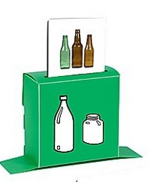 | 9 | Ekologická hra Hra zaměřená na třídění odpadů dle druhu materiálu a dopadu na prostředí. • 5 barevných plastových zásobníků • 35 fotografií různých druhů odpadů • 1 arch samolepek o rozm. 6 x 6 cm • vhodná pro děti od od 3 let |  | 0 Kč
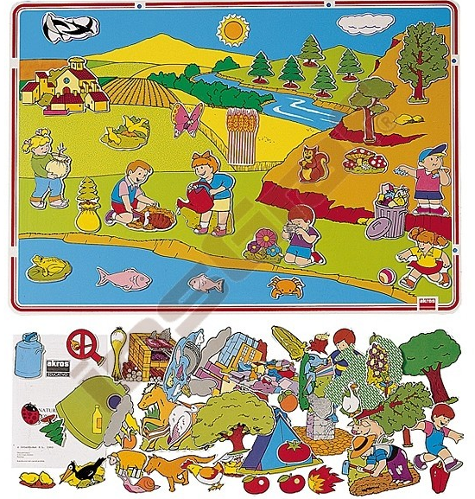 | 26 | Magnetická hra - příroda Pomůcka vhodná k pochopení pojmů času a prostoru a otázek ochrany životního prostředí. Hra dále rozvíjí postřeh, logické myšlení, znalost matematiky. Vhodné i k jazykovým cvičením zaměřeným na rozvoj slovní zásoby a k výuce cizích jazyků. Vhodná pro děti od 3 let. Součástí dodávky je magnetická tabule (70 x 50 cm) s obrázkem přírody, 100 ks magnetických prvků k sestavování různých kompozic, sáček samolepících magnetů, 4 plastové obaly, návod. |  | 0 Kč
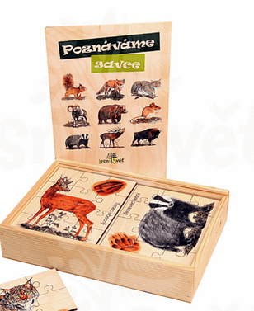 | 9 | Sada puzzle Dřevěná edukační sada 20 skládaček různých drobných i větších lesních zvířat, všechny karty s věrnou ilustrací zvířat, každá kartička rozložitelná do jednoduché skládačky typu puzzle, vyrobeno ze dřeva, uloženo v dřevěném boxu. Rozměr každé karty 15 x 20 cm |  | 0 Kč
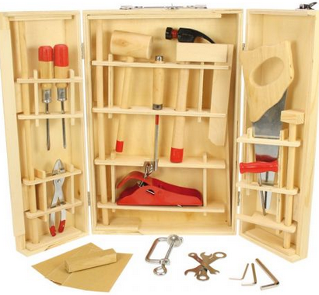 | 18 | Kufřík s nářadím pro děti Dřevěný kufřík s funkčním nářadím, který obsahuje např. kladivo, palička, dláto, vývrtka, pila, kleště, klíče, úhelník, šroubovák metr a další - celkem 25 ks. Vyrobeno z vysoce kvalitních materiálů. Vyhovuje současným evropským bezpečnostním normám. Vhodné pro děti předškolního věku. Rozměr kufříku : 35x20x8 cm |  | 0 Kč
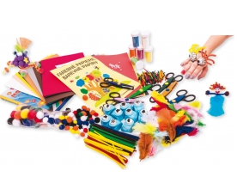 | 24 | Kreativní sada pro 10 dětí Sada obsahující různý výtvarný a kreativní materiál pro skupiny až 10 dětí. Obsah minimálně: 8 ks děrovače 1,8 cm s různými motivy z přírody - listy, květiny, zvířata apod., 100 ks kreativních drátků, barevné papíry A4 20 ks, kulatá pohyblivá očka 100 ks, bambule v základních barvách 100 ks, nůžky na dekorace 6 ks, pěnový folie 20 ks, písek pastelový 6ks, pírka, barevná dřívka 1000 ks |  | 0 Kč
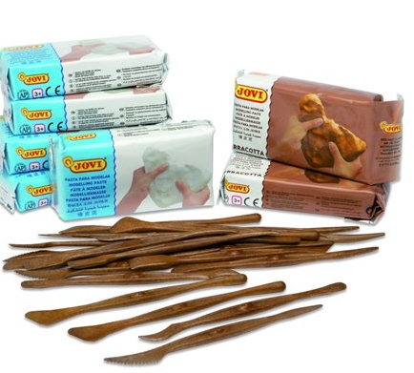 | 25 | Sada špachtlí a samotvrdnoucí hmoty Sada, která obsahuje 20 ks dřevěných špachtlí a 7 ks po 500g samotvrdnoucí hmoty - hmota vyrobená z hlíny, snadno se zpracovává, na vzduchu ztvrdne (24 hodin), není potřeba keramické vypalování, vhodná pro výchovné účely ve školách a školkách. |  | 0 Kč
 | 2 | Dřevěná didaktická stavebnice Dřevěná didaktická stavebnice s vypracovanou metodikou na základě RVP PV, která zahrnuje až 85 rozebíratelných námětů, 1700 dílů pro stavu města, vozidel, domů. Vhodná pro skupinu až 30 dětí. Stavebnice umožňuje rozvoj jemné motoriky, technického myšlení, fantazie, základů grafomotoriky, matematické, sociální a jazykové zručnosti a dovedností v oblasti dopravní výchovy. Obsahuje karty s oboustrannými návody. Součástí je metodika pro učitele. |  | 0 Kč
 | 1 | Manipulačně senzorický koutek Hrací koutek ve tvaru krokodýla pro stimulaci nejmladších dětí ke kreativním hrám aktivujícím smysly. Koutek bude vybaven řadou pohyblivých prvků k dotýkání nebo vydávajících zvuky, které děti seznámí s novými tvary, povrchy, materiály i zvuky. V zadní části bude umístěna žíněnka, na které si dítě může odpočinout. Rozměr 170 x 50 + dřevěné poličky z každé strany, x 45 cm, výška sedáku 20 cm, hloubka sedáku 25 cm, rozměr dělící stěny 50 x 45 cm, rozměr bočních žíněnek 170 x 40 cm. Vhodné pro děti od 2 let. |  | 0 Kč
 | 1 | Sada nástěnných her Sada, která obsahuje 6 nástěnných panelů s různými aktivitami, hlavně na rozvoj motorických dovedností, hudebního sluchu, pochopení barev, tvarů a čísel. Každý z panelů musí obsahovat balíček šroubů na jednoduchou montáž na stěnu. Vyrobeno ze dřeva. Rozměr 1 panelu: 35 x 30 x 1,5 cm. |  | 0 Kč
 | 1 | Magnetická stavebnice Stavebnice s dílky z kvalitního bukového dřeva. Neodymové magnety musí být do jednotlivých dílků hladce zapuštěné a mít bezpečnostní krytku z nerezové oceli. Magnety se samy dokážou otáčet tak, aby byly k sobě všechny dílky přitahovány, nemůže se tak stát, že se budou kvůli polaritě odpuzovat. Balení obsahuje 110 dílků se 680 magnetickými terčíky. Sada umožňuje skládat různá letadla, rakety, lodě, auta, vlaky a jiné dopravní prostředky. |  | 0 Kč
 | 1 | Dětský pracovní stůl Reálný vzhled, prostorná pracovní deska s místem na šroubování, montování včetně připevněného svěráku. Ve stole budou vyvrtané otvory k uchycení malých dílců. Pod pracovní deskou musí být polička k uložení hotových kutilských děl. Součástí musí být i kladivo, šroubovák, klíč na matice a pravítko. Kompletně vyrobené z dřeva. Rozměr: 60 x 40 x 70 cm. Výška pracovní desky cca 52 cm. |  | 0 Kč
 | 1 | Manipulační labyrint Barevná nástěnná aplikace vyrobená z MDF desek ve tvaru krokodýla, která slouží jako dekorační prvek a zároveň k procvičení jemné motoriky a koordinace, umožňující 3 odlišné aktivity. Rozměr: 90 x 30 x 5 cm. |  | 0 Kč
 |  |  |  | 0 Kč

